KPIs
Bewaak en beheer je begroting moeiteloos met onze gebruiksvriendelijke bedrijfssoftware. Plan vandaag een demo!

KPI's

In onderstaand overzicht vind je de financiële KPI's. Je hebt in de vorige stappen je begroting gemaakt. Nu is het belangrijk dat je jouw resultaten gaat monitoren. Stuur daarbij op onderstaande KPI's. Haal je je beoogde verkooptarief, productiviteit en blijven projecten binnen budget? Dan blijf je binnen je begroting. Lukt dat niet? Pas je begroting tussentijds aan en formuleer actiepunten om zo dicht mogelijk in de buurt te komen.

Omzet per fte | Productiviteit alle medewerkers | Uurtarief
€ 125,364 | 60.55% | € 112.52

Directe personeelskosten / omzet personeel | Productiviteit directe medewerkers | Bedrijfsresultaat voor belastingen (in %)
54.44% | 80.09% | 29.10%

Directe loonkosten per uur | Verzuim uren | Verzuim
€ 33.46 | 324.47 | 2.33%

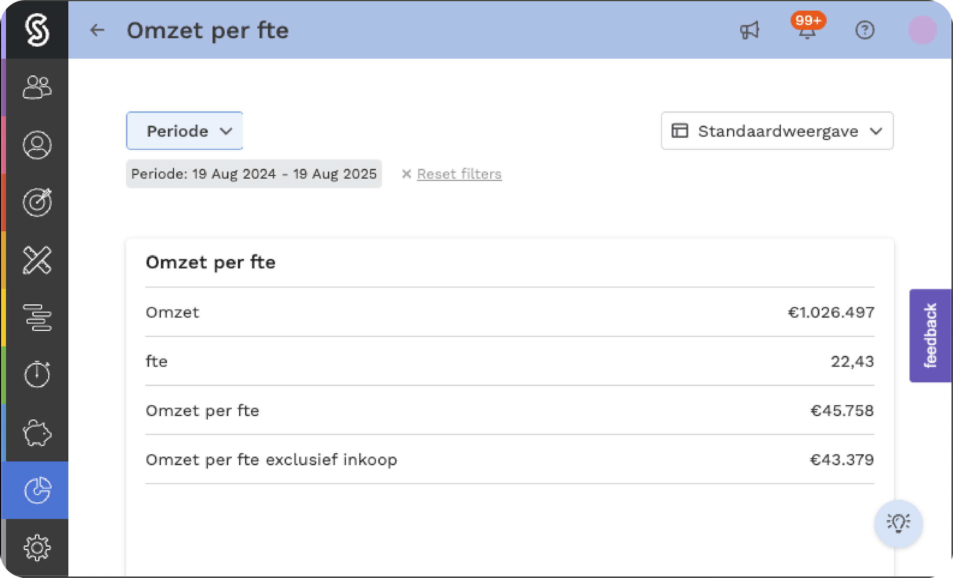 | Stuur realtime op je KPI's met onze bedrijfssoftware
 | Plan jouw demo op www.simplicate.nl

